Map
2.1 게임 흐름
1. 7X7 크기의 그라운드 하나에서 시작한다. 공격로 시작 방향을 랜덤으로 결정한다.
2. '확장' 버튼을 누르면 공격로의 방향으로 그라운드가 추가되며
랜덤으로 맵이 구성된다. 이를 '확장'단계라고 한다.
3. '종료' 단계가 되면 '확장' 단계로 다시 넘어와 이를 반복한다.
4. 최종 50레벨에 도달하면 게임이 종료된다.

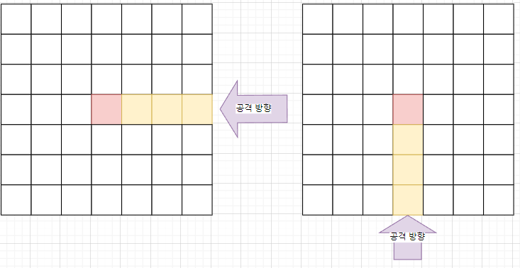
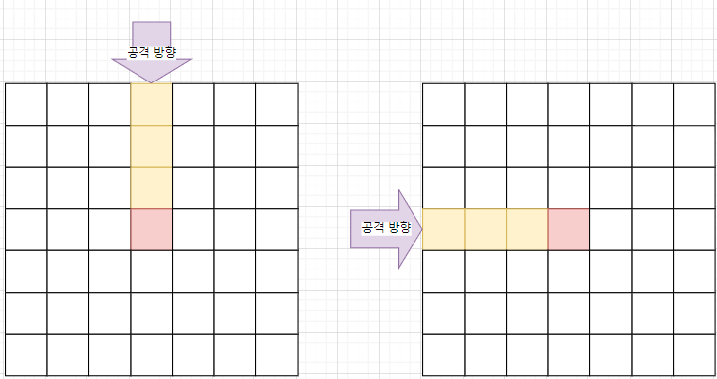
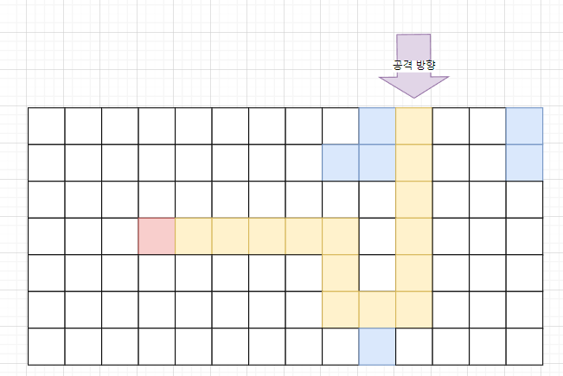
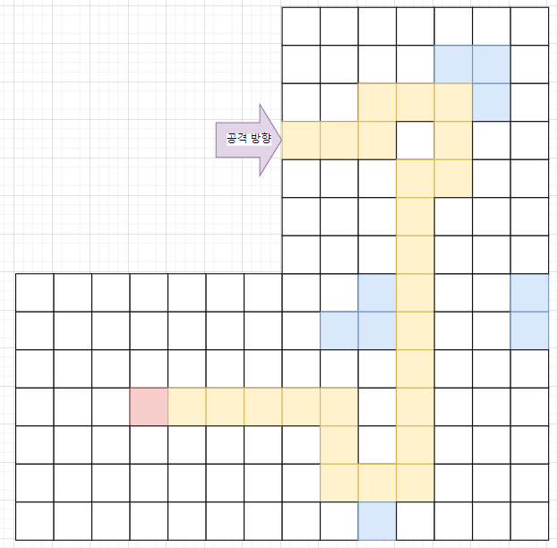

확장
준비
시작
종료

 |  |  | 확장 | 맵을 확장하는 단계, 맵 기믹들이 랜덤으로 적용된다.
 |  |  | 준비 | 유저가 타워를 설치하는 단계
 |  |  | 시작 | 공격이 시작되는 단계, 시간이 흐른다.
UI 사용과 타워 설치를 제외한
모든 이동을 멈춘다.(타워, 몬스터 등)
타워는 '일시 정지'를 제외한 모든 시점에 조작이 가능하다.
 |  |  | 종료 | 적을 모두 처치함, 시간이 멈춘다.

최초 그라운드 오픈은
GlobalSystem 으로 관리하여
수치 조정에 용이하도록 한다.
2.2 맵 생성 규칙
맵 구성 요소
타일 | 가장 작은 단위, 한 칸을 의미한다. TileType을 구분한다.
그라운드 | 7X7형태로 이루어진 타일의 모임, GroundPattern을 구성한다.
맵 | 그라운드들의 모임, 전체 맵을 결정한다. MapPattern을 구성한다.
 |  |  |  |  | 3) 1)2)의 방식으로 미리 구성된 맵을 '확장' 버튼을 누르면 맵을 따라 한칸씩 보여준다.
1) 전체맵을 먼저 구성한다. |  |  |  |  | *최초 확장에서는 5개 그라운드를 오픈한다.
2) 맵 안의 공격로를 무작위로 종류를 변경한다. |  |  |  |  | 분기점을 만나면 확장 가능한 구역을 동시에 오픈한다.

최초 5개 오픈

2.3 맵 구성 규칙
맵의 구성은 아래의 규칙을 따른다. |  |  |  |  |  | 맵 구성 규칙에 따른 Global System
규칙 |  |  | 비고 |  |  | Code | Value | Description
맵의 공격로는 최대 3개까지만 분기한다. 나눠진 공격로는 합쳐지지 않는다. |  |  |  |  |  | string | int | string
맵의 최대 레벨 제한은 50으로 한다. |  |  | 테스트를 통해 조정 |  |  | Branch_Number_Max | 2 | 공격로 분기점 최대 개수
공격로의 사이 빈공간은 최대 5개를 넘지 않도록 한다. |  |  | - |  |  | Start_Ground_Num | 5 | 첫 시작시 열려있는 그라운드 개수
맵의 확장 방향을 가로 위주로 구성한다.

2.4 맵 디자인
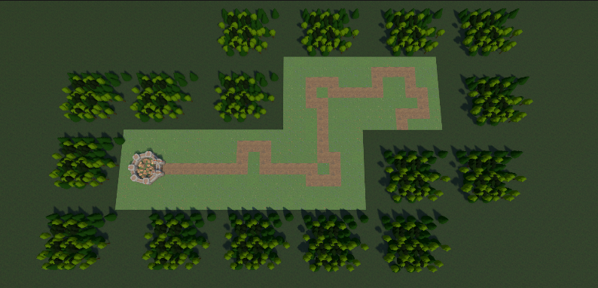
 | 링크
맵 | 맵 관련 에셋 모음
맵 바깥 | Low_poly_Trees
마을 | 마을_에셋

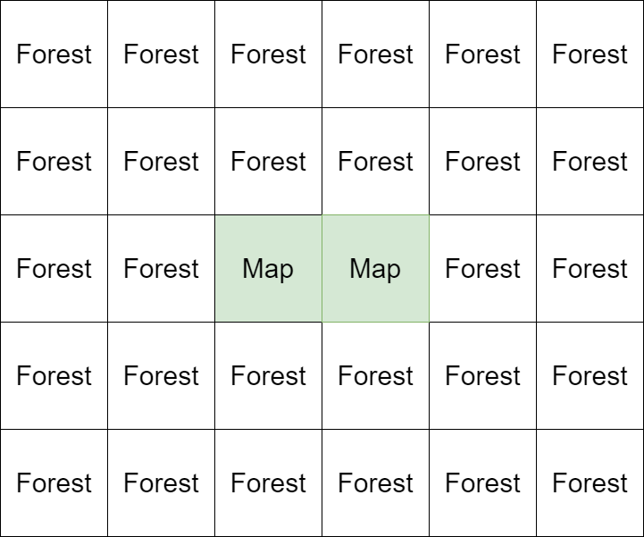
맵 생성 시 연출
숲이 맵 바깥을 감싸고 있는 형태로 연출한다. |  | 확장 시 숲 배치도
맵을 기준으로 5X5를 이루도록 범위를 설정한다.
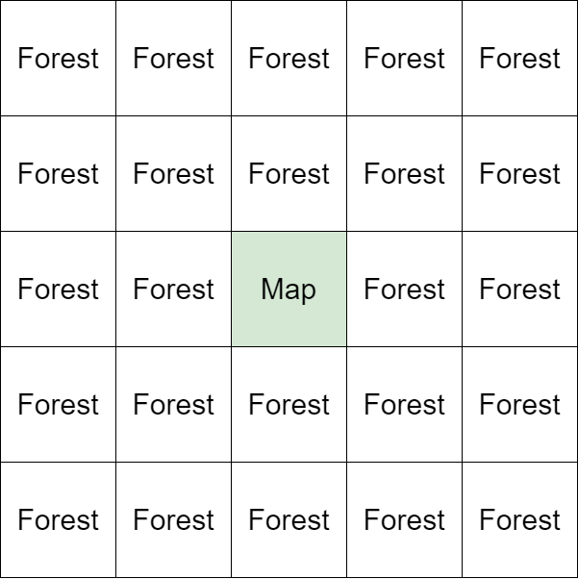

맵을 따라 범위에 맞추어 확장된다.

맵 확장 연출

시작
확장

시작 버튼을 누르면
빛 효과는 사라지고 게임이
시작된다.
확장된 맵의 가장자리에 빛 효과 에셋을
적용하여 표시한다.

Pattern
3.1 패턴 결정 규칙
3.1.1 GroundPattern |  |  |  |  |  |  |  |  |  |  |  |  |  |  |  | GroundPattern은 기본형과 응용형으로 나누어 관리한다. |  |  |  | 기본형 | 응용형ID
시계방향 기준으로 GroundPattern을 명명한다. |  |  |  |  |  |  | 그라운드 패턴은 7X7의 행렬 형태를 한 줄의 형태로 구성한 코드 스트링을 사용한다. |  |  |  |  |  |  |  |  | 기본형 아래와 같이 14개의 그라운드로 구성한다. |  |  |  | UR | 15~24
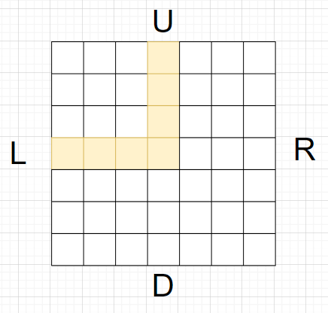
EnumName | TypeName | TypeValue |  |  |  |  | ex) |  |  |  |  |  |  |  |  |  |  |  |  | RD | 25~34
GroundType | TR | 1 |  |  |  |  | Groundpattern | Code |  |  |  |  |  |  |  |  |  |  |  | DL | 35~44
 | TL | 2 |  |  |  |  | UL | 0001000000100000010001111000000000000000000000000' |  |  |  |  |  |  |  |  |  |  |  | UL | 45~54
 | TU | 3 |  |  |  |  |  |  |  |  |  |  |  |  |  |  |  |  |  | UD | 55~64
 | TD | 4 |  |  |  |  | 그라운드 패턴의 좌표 기준 |  |  |  |  |  |  |  |  |  |  |  |  | LR | 65~74
 | UR | 5 |  |  |  |  | 왼쪽위를 원점으로 하는 (X,Y) 좌표 |  |  |  |  |  |  |  |  |  |  |  |  | RDL | 75~84
 | RD | 6 |  |  |  |  |  |  |  |  |  |  |  |  |  |  |  |  |  | UDL | 85~94
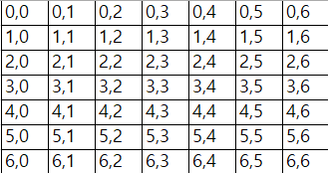
 | DL | 7 |  |  |  |  |  |  |  |  |  |  |  |  |  |  |  |  |  | URL | 95~104
 | UL | 8 |  |  |  |  |  |  |  |  |  |  |  |  |  |  |  |  |  | URD | 105~114
 | UD | 9
 | LR | 10 |  |  |  |  |  |  |  |  |  |  |  |  |  | 그라운드 각각에는 응용형 10가지를 가진다. (응용형의 개수는 맵을 직접 생성해보고 이후 최종 결정 필요) |  |  |  | 계산식 : 10(마을그라운드 제외 10개)X응용형갯수
 | RDL | 11 |  |  |  |  |  |  |  |  |  |  |  |  |  | 응용형은 기본형의 GroundType을 가진 다른 ID로 명명한다. |  |  |  | 응용형 | 그라운드패턴 수
 | UDL | 12 |  |  |  |  |  |  |  |  |  |  |  |  |  | 단, 마을이 위치한 TR, TU, TL, TD는 응용형을 가지지 않는다. |  |  |  | 10 | 100
 | URL | 13 |  |  |  |  |  |  |  |  |  |  |  |  |  | 기본형 5UR |  |  | 응용형 15UR |  |  | 응용형 패턴은 아래와 같이 사이클을 이루지 않는다.
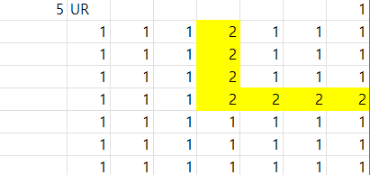
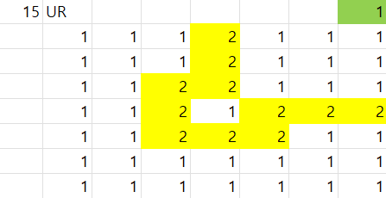
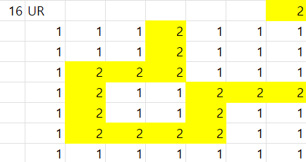
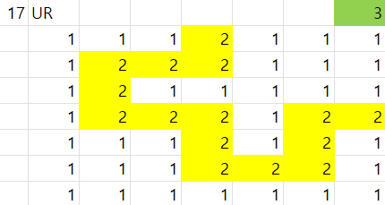
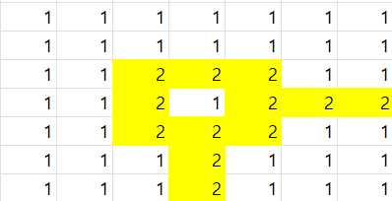
 | URD | 14

3.1.2 MapPattern
맵의 패턴의 구성은 Map 구성 규칙(2.3맵 구성 규칙)을 따라 제작한다.
맵 패턴의 값은 아래의 형식으로 데이터화 한다.

 |  |  |  |  | 앞의 두자리는 좌표를 나타낸다.
 |  |  |  |  | 마지막 자리는 GroundPattern을 나타낸다.

이러한 데이터를 한 줄의 형태로 이은 String 형태로 값을 전달한다.

0,0,TR | 1,0,LR | 2,0,UL | 2,1,RD | 3,1,LR | 4,1,DL | 4,0,UR | 5,0,LR | 6,0,UDL | 6,1,RD | 6,-1,UR | 7,1,LR | 7,-1,LR | 8,1,LR | 8,-1,DL | 9,1,LR | 8,-2,UD | 8,-3,UD | 10,1,LR
 | 1 | 2 | 3 | 4 | 5 | 6 | 7 | 8 | 9 | 9 | 10 | 10 | 11 | 11 | 12 | 12 | 13 | 13
분기점이 발생할때마다
1칸이 더 확장 되기 때문에
1칸씩을 더 읽어 레벨의 구분을 짓는다.
맵 패턴의 좌표 기준
마을을 원점으로하는 (X,Y)좌표

 |  |  |  |  |  |  |  | 11,2,RDL | 10,-4,LR | 10,2,UR | 12,2,UL | 11,-4,UL | 10,3,UD | 12,3,RD | 11,-3,RD | 10,4,UD | 13,3,LR

